Shortlist
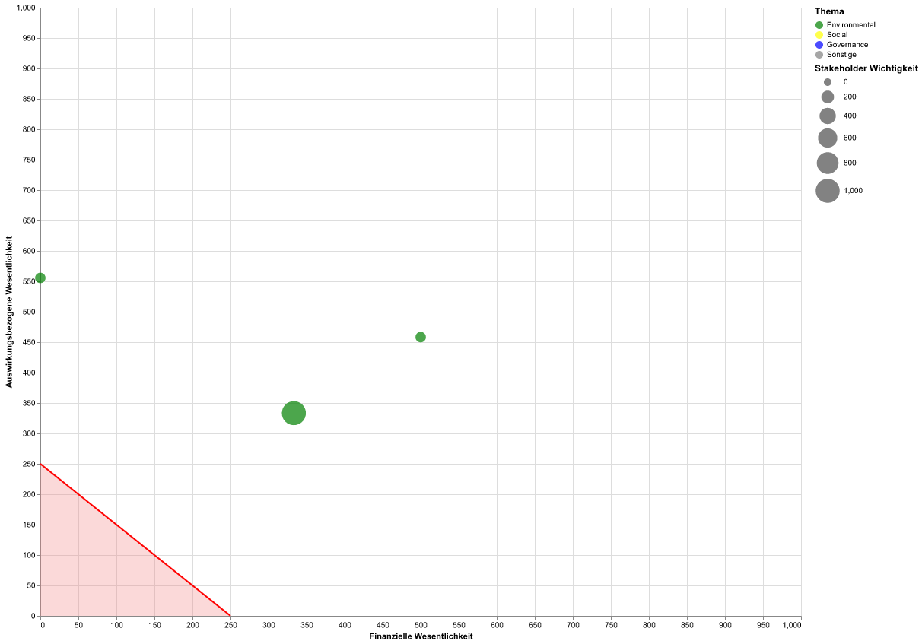
Thema | Unterthema | Unter-Unterthema | Score Finanzen | Score Auswirkung | Schwellenwert für wesentliche Themen: | 250
Biodiversität | Direkte Ursachen des Biodiversitätsverlusts | Direkte Ausbeutung | 0 | 555.6 | Schwellenwert für Stakeholder Wichtigkeit: | 500
Biodiversität | Direkte Ursachen des Biodiversitätsverlusts | Klimawandel | 500 | 458.3 | Wesentlichkeitsmatrix der Shortlist:
Klimawandel | Klimaschutz |  | 333.3 | 333.3

